信用交易
融资融券市场交易数据统计(2024-03-28)

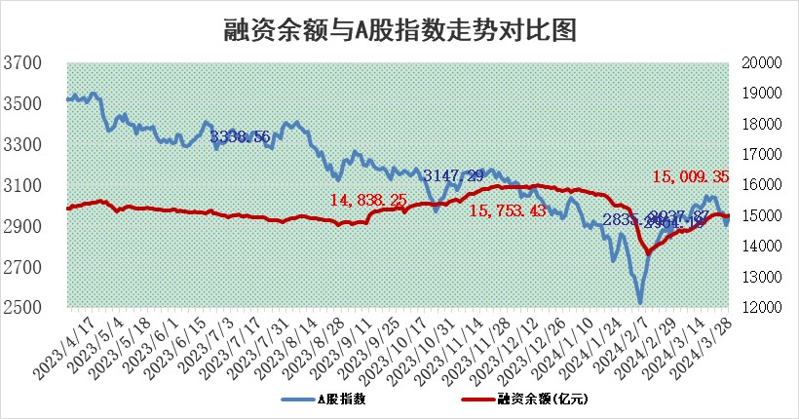
标的证券 | 融资融券余额（亿元） | 融资余额（亿元） | 融券余额（亿元） | 融资买入额（亿元） | 融资融券规模变化（亿元） | 融资余额增幅(‰) | 融券余额增幅(%)
统计数据 | 15,433.02 | 15,009.35 | 411.84 | 791.30 | 42.65 | 2.41 | 1.61

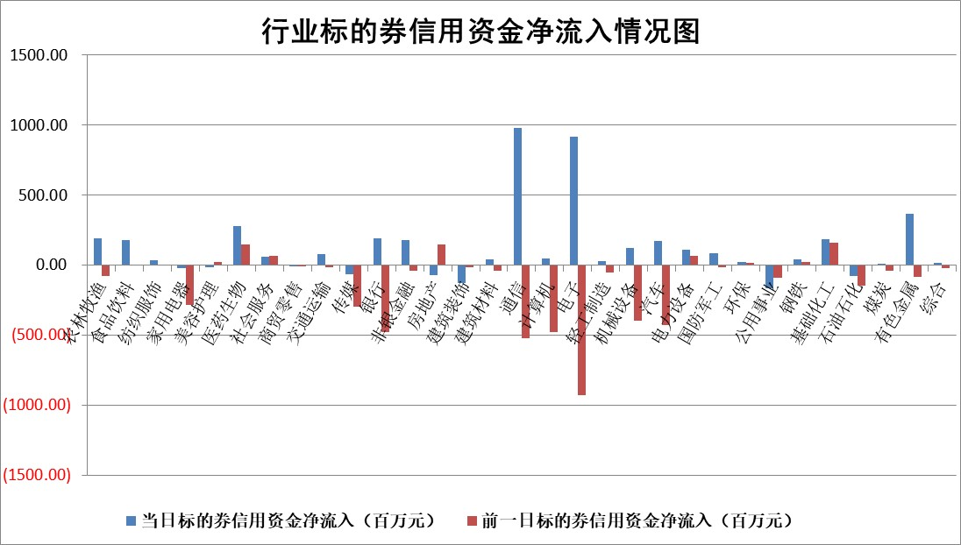

 |  |  |  |  |  |  |  | 2

 |  |  |  |  |  |  |  | 5
标的基金代码 | 标的基金简称 | 融资余额/市值(%) | 融资余额增幅(%) | 融资买入额/成交金额(%) | （融资余额净增额-融券余额净增额）/市值(‱) | 融券余额降幅(%) | ABS[（融资余额净增额-融券余额净增额）/市值净增额-1](%)
159902 | 华夏中小板ETF | 0.00 | 0.00 | 0.00 | 0.00 | 0.00 | 100.00
159915 | 易方达创业板ETF | 2.32 | -5.64 | 166141.35 | -14.81 | -90.88 | 116.27
159919 | 嘉实沪深300ETF | 0.74 | 2.18 | 10.32 | 1.46 | -3.04 | 96.86
159920 | 华夏恒生ETF | 52.00 | -1.61 | 6.54 | -84.92 | -0.92 | 193.41
159922 | 嘉实中证500ETF | 0.35 | -37.23 | 4.59 | -21.15 | -0.40 | 120.10
159925 | 南方沪深300ETF | 0.04 | 6.26 | 0.16 | 0.05 | -0.54 | 99.91
159928 | 消费ETF | 1.04 | -5.37 | 1.14 | -6.35 | -38.00 | 100.00
159934 | 易方达黄金ETF | 150.46 | -0.66 | 6.77 | -100.13 | 0.00 | 260.59
159939 | 全指信息技术ETF | 0.83 | -2.19 | 11.01 | -3.41 | 0.00 | 101.04
159940 | 全指金融地产ETF | 0.11 | 0.60 | 0.00 | 0.06 | 0.00 | 100.14
159995 | 半导体芯片ETF | 2.63 | -0.52 | 132.29 | -1.72 | -1.36 | 101.12
159997 | 天弘中证电子ETF | 2.09 | 6.18 | 5.42 | 12.16 | -2.04 | 93.92
159998 | 天弘中证计算机主题ETF | 0.52 | -7.64 | 0.21 | -4.79 | -3.32 | 101.49
510050 | 华夏上证50ETF | 4.51 | 0.24 | 159.30 | -0.08 | -36.53 | 99.82
510180 | 华安上证180ETF | 0.46 | -0.38 | 0.30 | -0.21 | -13.51 | 100.73
510880 | 华泰柏瑞红利ETF | 0.26 | 11.46 | 3.60 | 2.75 | 6.72 | 94.54
510900 | 易方达恒生H股ETF | 63.06 | -0.20 | 20.67 | -12.40 | 0.00 | 110.43
511010 | 5年期国债ETF | 11.97 | -0.03 | 0.14 | -0.40 | 0.00 | 66.03
511380 | 可转债及可交换债券ETF | 5.51 | -0.15 | 5.01 | -0.86 | -0.42 | 101.28
512000 | 全指证券ETF | 8.50 | 0.24 | 24.88 | 1.89 | -2.68 | 92.67
512010 | 沪深300医药卫生ETF | 6.20 | 0.45 | 45.68 | 3.09 | 1.18 | 95.05
512070 | 沪深300非银ETF | 2.49 | 0.24 | 58.32 | 0.42 | -2.44 | 99.64
512400 | 南方中证申万有色金属ETF | 2.23 | -2.46 | 1.49 | -8.02 | -18.51 | 104.89
512580 | 广发中证环保产业ETF | 1.25 | -2.46 | 0.61 | -3.17 | -0.32 | 137.79
512660 | 国泰中证军工ETF | 3.22 | -5.11 | 12.22 | -18.52 | -4.39 | 106.66
512800 | 华宝中证银行ETF | 13.34 | -0.71 | 2.17 | -8.97 | 1.66 | 87.47
512980 | 广发中证传媒ETF | 1.07 | -0.17 | 113.40 | -0.42 | -2.62 | 100.14
515030 | 华夏中证新能源汽车ETF | 2.52 | -2.62 | 11.91 | -6.85 | -0.85 | 45.68
515050 | 华夏中证5G通信主题ETF | 0.98 | -0.25 | 6.55 | -0.93 | -10.92 | 100.36
515070 | 华夏中证人工智能ETF | 3.26 | -2.91 | 23.51 | -11.16 | -3.70 | 104.67
标的股票比较指标 |  | 融资余额/流通A股市值(%) | 融资余额增幅(%) | 融资买入额/成交金额(%) | （融资余额净增额-融券余额净增额）/流通A股市值(‱) | 融券余额降幅(%) | ABS[（融资余额净增额-融券余额净增额）/流通A股市值净增额-1](%)
前十名标的个股 |  | 仁东控股 | 新产业 | 亚泰集团 | 恒宇信通 | 密封科技 | 中望软件
 |  | 骏成科技 | 恒宇信通 | 双元科技 | 安邦护卫 | 盟固利 | 西山科技
 |  | 万得凯 | 纵横股份 | 昌红科技 | 光迅科技 | 固高科技 | 铭普光磁
 |  | 元琛科技 | 智翔金泰 | 澳华内镜 | 贝隆精密 | 德林海 | 维海德
 |  | 福星股份 | 伯特利 | 智翔金泰 | 中邮科技 | 翔腾新材 | 凯立新材
 |  | 中研股份 | 山河智能 | 黑牡丹 | 信音电子 | 东方时尚 | 百克生物
 |  | 容百科技 | 光迅科技 | 中曼石油 | 溯联股份 | 药易购 | 中贝通信
 |  | 常青科技 | 安邦护卫 | 河钢股份 | 津荣天宇 | 亨迪药业 | 博隆技术
 |  | 元道通信 | 鼎通科技 | 云图控股 | 商络电子 | 矩阵股份 | 爱威科技
 |  | 华海诚科 | 峰岹科技 | 福星股份 | 华海诚科 | 榕基软件 | 广康生化
后十名标的个股 |  | 苏泊尔 | 艾森股份 | 利源股份 | 铭普光磁 | 特发信息 | 富乐德
 |  | 科博达 | 雪祺电气 | 中南建设 | 雪祺电气 | 硕贝德 | 美迪西
 |  | 古井贡酒 | 焦作万方 | 仁东控股 | 艾森股份 | 蓝帆医疗 | 德方纳米
 |  | 星宇股份 | 中润资源 | 智慧农业 | 焦作万方 | 东信和平 | 闽东电力
 |  | 招商公路 | 海泰科 | 汉马科技 | 万丰股份 | 通灵股份 | 丰乐种业
 |  | 柏楚电子 | 英力股份 | 中科微至 | 元道通信 | 溯联股份 | 深深房A
 |  | 山东高速 | 东航物流 | 华夏幸福 | 夏厦精密 | 三友联众 | 欧普康视 | ;
 |  | 皖通高速 | 蕾奥规划 | 合力泰 | 陕西华达 | 中通客车 | 水井坊
 |  | 继峰股份 | 圣诺生物 | 东鹏饮料 | 超越科技 | 蜂助手 | 仕净科技
 |  | 宁沪高速 | 铭普光磁 | 悦安新材 | 斯菱股份 | 安妮股份 | 银龙股份
说明：1.以上普通交易数据和信用交易数据皆以交易日收盘后数据为基准；2.上述标的证券总数据只计算标的证券市场总数据，不包括从标的证券中调出去标的证券数据，所以与交易所公布的总值略有不同； 3.上述行业采用申万一级行业分类；4.以上标的基金和标的个股中比较的6个指标值中：前5个（从左至右）为正向指标，值越大排名越靠前；第6个为逆向指标，值越小，排名越靠前；5.第6个指标中ABS[]表示求绝对值，其主要用于考量信用资金相对净流入对股价相对净变化的贡献程度；6.数据来源：wind，交易所。

 | 证券代码 | 新增融资余额 | 融资买入额 | 融资买入增幅前10
远大智能 | 002689 | 28175353 | 42268582 | 199%
亚太股份 | 002284 | 21555247 | 34242865 | 82%
赛诺医疗 | 688108 | 72122899 | 101076547 | 78%
湖南发展 | 000722 | 66023557 | 137112987 | 75%
柘中股份 | 002346 | 14584119 | 36845980 | 58%
国城矿业 | 000688 | 24683149 | 48240585 | 54%
兆新股份 | 002256 | 1985058 | 4066269 | 52%
凯美特气 | 002549 | 33806472 | 61340055 | 52%
华昌达 | 300278 | 13474542 | 19303225 | 48%
新华联 | 000620 | 27311937 | 39201759 | 43%

 | 证券代码 | 新增融资余额 | 融资买入额 | 融资买入增幅前10
兔宝宝 | 002043 | 73310337 | 89923983 | 334%
捷昌驱动 | 603583 | 26026415 | 31686727 | 262%
湘财股份 | 600095 | 94196837 | 132280449 | 252%
中谷物流 | 603565 | 49103883 | 60098371 | 234%
中青宝 | 300052 | 24215352 | 31377809 | 98%
顾家家居 | 603816 | 138518545 | 188424210 | 78%
喜临门 | 603008 | 31503289 | 48351944 | 77%
财信发展 | 000838 | 10831830 | 17666790 | 74%
苏州银行 | 002966 | 10578096 | 19143736 | 72%
金诚信 | 603979 | 23858538 | 36098133 | 60%

